Exercice Emprunt
Calculer l'annuité d'un emprunt |  |  |  |  | Calculer la mensualité d'un emprunt

1
2
Somme emprruntée | 20,000 € |  |  |  | Somme emprruntée | 20,000 €
Durée (ans) | 4 |  | Total des intérêt |  | Durée (mois) |  |  | Total des intérêt
Taux d'intérêt | 3% |  | 1,522 € |  | Taux d'intérêt annuel | 3%

Annuité Constante | -5,380.54 € |  |  |  | Mensualité Constante

Tableau d'amortisation |  |  |  |  | Tableau d'amortisation
Période | Capital dû | Annuité | Intérêts | Capital remboursé | Période | Capital dû | Annuité | Intérêts | Capital remboursé
1 | 20,000 € | 5,380.54 € | 600 € | 4,780.54 € | 1 | 20,000 € | 0.00 €
2 | 15,219.46 € | 5,380.54 € | 457 € | 4,923.96 € | 2 |  | 0.00 €
3 | 10,295.50 € | 5,380.54 € | 309 € | 5,071.68 € | 3 |  | 0.00 €
4 | 5,223.83 € | 5,380.54 € | 157 € | 5,223.83 € | 4 |  | 0.00 €
 |  |  |  |  | 5 |  | 0.00 €
 |  |  |  |  | 6 |  | 0.00 €
 |  |  |  |  | 7 |  | 0.00 €
3
Remboursement Constant du capital |  |  |  |  | 8 |  | 0.00 €
 |  |  | Total des intérêt |  | 9 |  | 0.00 €
RCC |  |  |  |  | 10 |  | 0.00 €
 |  |  |  |  | 11 |  | 0.00 €
2. Constant capital repayment |  | CCR | 5,000 € |  | 12 |  | 0.00 €
Période | Capital dû | Annuité | Intérêts | Capital remboursé | 13 |  | 0.00 €
1 | 20,000 € |  |  |  | 14 |  | 0.00 €
2 |  |  |  |  | 15 |  | 0.00 €
3 |  |  |  |  | 16 |  | 0.00 €
4 |  |  |  |  | 17 |  | 0.00 €
5 |  |  |  |  | 18 |  | 0.00 €
 |  |  |  |  | 19 |  | 0.00 €
 |  |  |  |  | 20 |  | 0.00 €
 |  |  |  |  | 21 |  | 0.00 €
4
 |  |  |  |  | 22 |  | 0.00 €
Remboursement "in fine" : remboursement annuel des intérêts |  |  |  |  | 23 |  | 0.00 €
 |  |  | Total des intérêt |  | 24 |  | 0.00 €
Paiement final |  |  |  |  | 25 |  | 0.00 €
 |  |  |  |  | 26 |  | 0.00 €
 |  |  |  |  | 27 |  | 0.00 €
Période | Capital dû | Annuité | Intérêts | Capital remboursé | 28 |  | 0.00 €
1 | 20,000 € |  |  |  | 29 |  | 0.00 €
2 |  |  |  |  | 30 |  | 0.00 €
3 |  |  |  |  | 31 |  | 0.00 €
4 |  |  |  |  | 32 |  | 0.00 €
5 |  |  |  |  | 33 |  | 0.00 €
 |  |  |  |  | 34 |  | 0.00 €
 |  |  |  |  | 35 |  | 0.00 €
 |  |  |  |  | 36 |  | 0.00 €
 |  |  |  |  | 37 |  | 0.00 €
5
 |  |  |  |  | 38 |  | 0.00 €
Remboursement "in fine" : remboursement final unique |  |  |  |  | 39 |  | 0.00 €
 |  |  | Total des intérêt |  | 40 |  | 0.00 €
Paiement final |  |  |  |  | 41 |  | 0.00 €
 |  |  |  |  | 42 |  | 0.00 €
 |  |  |  |  | 43 |  | 0.00 €
Période | Capital dû | Annuité | Intérêts | Capital remboursé | 44 |  | 0.00 €
1 | 20,000 € |  |  |  | 45 |  | 0.00 €
2 |  |  |  |  | 46 |  | 0.00 €
3 |  |  |  |  | 47 |  | 0.00 €
4 |  |  |  |  | 48 |  | 0.00 €
5 |  |  |  |  | 49

Analyse évolution taux
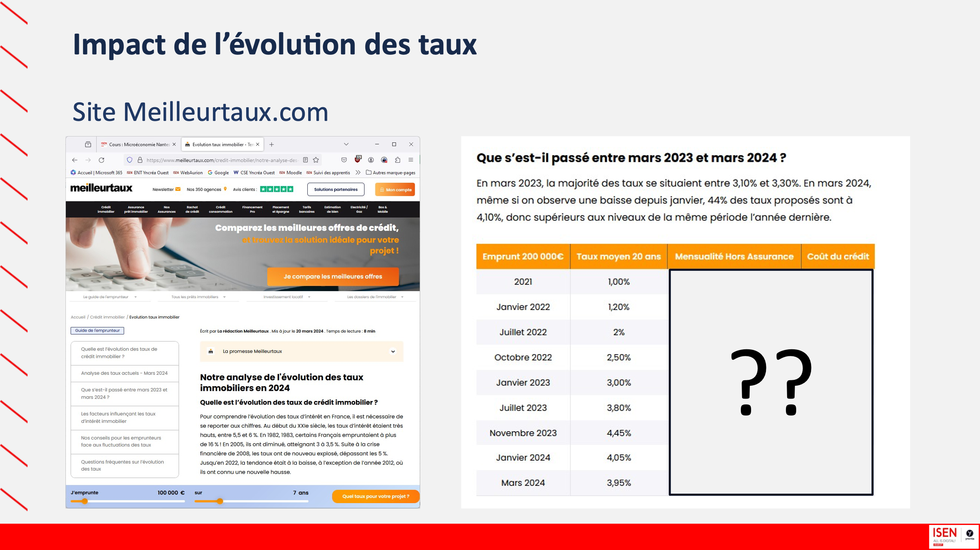
https://www.meilleurtaux.com/credit-immobilier/notre-analyse-des-taux.html

